E-Rモデル エンティティ一覧
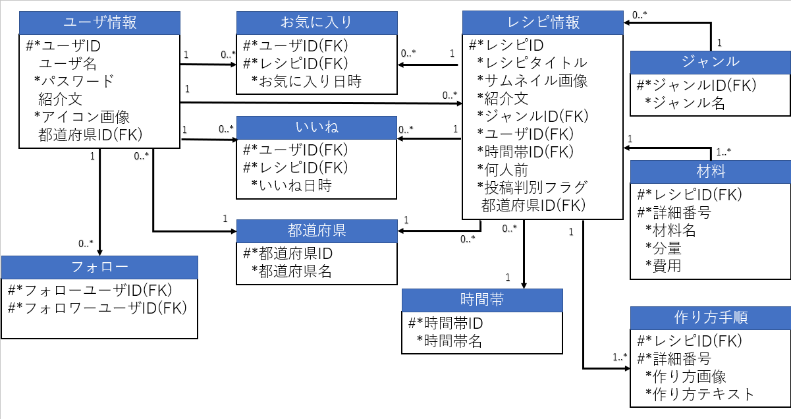
E-R図
システム名 |  | スマートデリシャス |  | 作成者 | 石川 和博
工程名 |  | データベース設計 |  | 作成日付 | 2023-05-16
ドキュメント名 |  | 02_データベース設計書 |  | バージョン | ver1.1
E-R図ID |  | 1 |  | 更新者 | 石川 和博
概要 |  | スマートデリシャスで用いるデータベース全体のER図です |  | 更新日付 | 2023-05-19

エンティティ一覧
No. | 論理エンティティ名 | 物理エンティティ名 | エンティティ種別 | 定義
1 | ユーザ情報 | users | マスタ | ユーザ情報の格納
2 | フォロー | follows | イベント | ユーザ間ごとのフォロー情報を記録
3 | レシピ情報 | recipes | マスタ | ユーザが記入したレシピ情報を記録
4 | お気に入り | favorites | イベント | ユーザごとレシピごとにお気に入り時間記録
5 | いいね | goods | イベント | ユーザごとレシピごとにいいね時間記録
6 | 作り方手順 | how_to_make | イベント | レシピ毎の複数段階の作り方を記録
7 | 材料 | materials | イベント | レシピ毎の複数の材料を記録
8 | ジャンル | genres | マスタ | レシピの分別に利用するジャンルを格納
9 | 都道府県 | prefectures | マスタ | ユーザ、レシピで用いる都道府県の格納
10 | 時間帯 | time_zones | マスタ | レシピで用いる時間帯の格納
E-Rモデル図

